상품제안서
로고텍(Logo Tag) - 고객맞춤 네임텍 | 상품코드: F27644

 |  |  |  |  |  |  | 02-412-0044 | www.easy1.co.kr
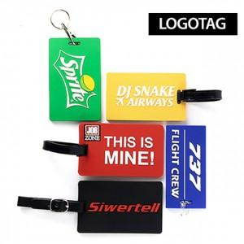

【상세/제작정보】 | <p><b><span style="font-size: 12pt;">** 색상 4도 이내 및 기본사이즈 105*65mm, 2D 타입(레이어 2층)기준</span></b></p><p><b><span style="font-size: 12pt;">** 색상추가나 3D이상 타입(레이어 3층 이상)시&nbsp;</span></b><b style="font-size: 12pt;">추가비용이 발생합니다</b></p>

【인쇄/포장옵션】 | / 케이스+포장지포장

【공급단가】 | 수량 | 200~ | 500~ | 1,000~ | 3,000~ | 5,000~
*VAT별도 | 단가 | 4,120원 | 4,050원 | 3,960원 | 3,860원 | 3,790원

【상품 URL】 | https://dev.easy1.co.kr:443/src/goods_detail.php?gdno=27644

